Лист1
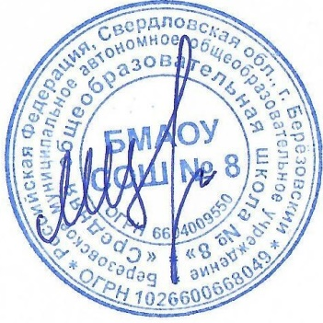
Утверждаю директор БМАОУ СОШ № 8

_____________________ |  | Цуканов М.Ю.

 |  |  | МЕНЮ
 |  |  |  |  | 20.02.2026 г.

Выход | Наименование блюд |  |  |  | стоимость питания (руб)

 |  | Завтрак 1-4 кл.
200 | Макаронные изделия отварные с сыром |  |  |  | 46.05
200 | Чай с лимоном (вариант 2) |  |  |  | 8.29
35 | Батон витаминизированный с сыром |  |  |  | 43.43
40.0 | Хлеб "Чусовской" витаминизированный |  |  |  | 6.23
 |  |  |  | Итого за Завтрак 1-4 кл. | 104
 |  | Обед 1-4 кл.
200 | Суп-пюре гороховый |  |  |  | 32.22
90 | Тефтели из мяса птицы с рисом |  |  |  | 48.06
150 | Картофельное пюре |  |  |  | 23.4
200 | Напиток из шиповника |  |  |  | 19.27
70 | Хлеб пшеничный витаминизированный |  |  |  | 7.05
40 | Хлеб "Чусовской" витаминизированный |  |  |  | 6
 |  |  |  | Итого за обед 1-4 кл. | 136
 |  | Комплекс 1-4 кл. (завтрак и обед)
200 | Макаронные изделия отварные с сыром |  |  |  | 46.05
200 | Чай с лимоном (вариант 2) |  |  |  | 8.29
35 | Батон витаминизированный с сыром |  |  |  | 39.43
40.0 | Хлеб "Чусовской" витаминизированный |  |  |  | 10.23
200 | Суп-пюре гороховый |  |  |  | 32.22
90 | Тефтели из мяса птицы с рисом |  |  |  | 48.06
150 | Картофельное пюре |  |  |  | 23.4
200 | Напиток из шиповника |  |  |  | 19.27
70 | Хлеб пшеничный витаминизированный |  |  |  | 7.05
40 | Хлеб "Чусовской" витаминизированный |  |  |  | 6
 |  |  | Итого за комплекс 1-4 кл. ( Завтрак и обед) |  | 217.2
 |  | Обед -5-11 кл. (льготники)
250 | Суп-пюре гороховый |  |  |  | 40.24
100 | Тефтели из мяса птицы с рисом |  |  |  | 5.01
180 | Картофельное пюре |  |  |  | 67.83
200 | Напиток из шиповника |  |  |  | 27.27
70 | Хлеб пшеничный витаминизированный |  |  |  | 7.65
40 | Хлеб "Чусовской" витаминизированный |  |  |  | 6
 |  |  |  | Итого за обед 5-11 кл. | 154
 |  | Комплекс 5-11 кл. (завтрак обед)
250 | Каша Дружба молочная вязкая с маслом сливочным |  |  |  | 56.05
200 | Чай (вариант 2) |  |  |  | 8.29
35 | Батон витаминизированный с сыром |  |  |  | 39.43
30.0 | Печенье |  |  |  | 10.23
250 | Суп-пюре гороховый |  |  |  | 43.22
100 | Тефтели из мяса птицы с рисом |  |  |  | 56.74
180 | Картофельное пюре |  |  |  | 28.4
200 | Напиток из шиповника |  |  |  | 19.27
70 | Хлеб пшеничный витаминизированный |  |  |  | 7.05
40 | Хлеб "Чусовской" витаминизированный |  |  |  | 6
 |  |  | Итого за комплекс 5-11 кл. ( Завтрак и обед) |  | 255.2

